試験結果一覧(管理者権限)
プロジェクト名 |  |  |  | システム名 |  |  | 画面レイアウト設計書 |  |  |  |  |  |  |  | 作成者 | 作成日 |  | 更新者 | 更新日
0 |  |  |  | LMS学習管理システム |  |  | 試験結果一覧(管理者権限) |  |  |  |  |  |  |  | 髙野 | 2017-09-22 |  | 櫻井 | 2019-02-18

 | 画面イメージ
 |  | 検索条件
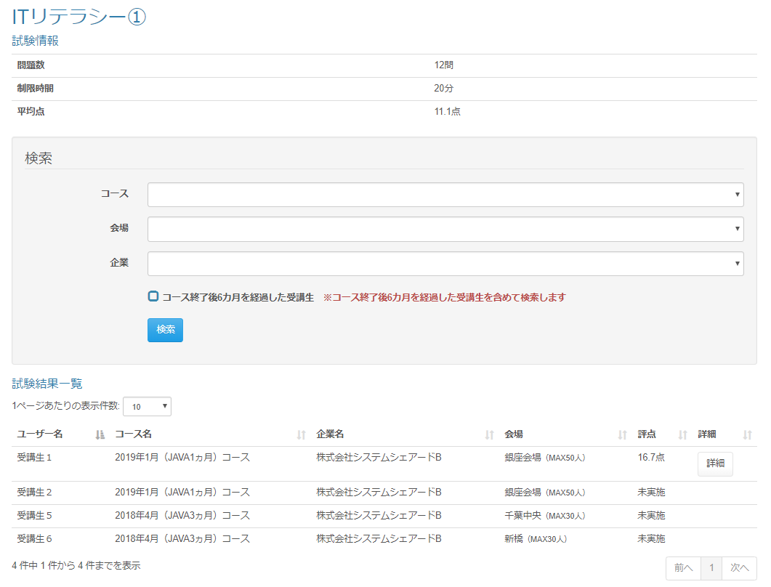

 | 出力仕様
 | No |  | 項目名 |  | データ元 |  |  |  |  |  |  |  | 備考
 |  |  |  |  | テーブル名 |  |  |  | フィールド
 | {試験名(m_exam.exam_name)｝
 | 1 |  | 問題数 |  | m_question |  |  |  | - |  |  |  | 試験IDに紐づく問題数
 | 2 |  | 制限時間 |  | t_exam_result |  |  |  | limit_time
 | 3 |  | 平均点 |  | t_exam_result |  |  |  | score |  |  |  | ( 試験の平均点 / 問題数 ) * 100 で小数点第一位まで表示
 |  |  |  |  | m_question |  |  |  | -
 | 検索条件
 | 1 |  | コース名 |  | m_course |  |  |  | course_name |  |  |  | データリスト
 | 2 |  | 会場名 |  | m_place |  |  |  | place_name |  |  |  | データリスト
 | 3 |  | 企業名 |  | m_company |  |  |  | company_name |  |  |  | データリスト
 | 4 |  | コース終了後{pastTime}を経過した受講生 |  | - |  |  |  | - |  |  |  | {pastTime}は設定ファイルから取得

 | 5 |  | ※コース終了後{pastTime}を経過した受講生を含めて検索します |  | - |  |  |  | - |  |  |  | {pastTime}は設定ファイルから取得

 | 試験結果一覧
 | 1 |  | ユーザー名 |  | m_user |  |  |  | user_name
 | 2 |  | コース名 |  | m_course |  |  |  | course_name
 | 3 |  | 企業名 |  | m_company |  |  |  | company_name
 | 4 |  | 会場 |  | m_place |  |  |  | place_name |  |  |  | 会場名 + ( 会場備考 )
 |  |  |  |  | m_place |  |  |  | place_note
 | 5 |  | 評点 |  | t_exam_result |  |  |  | score |  |  |  | (ユーザーIDに紐づく点数 / 問題数 ) * 100で小数点第一位まで表示
 |  |  |  |  | m_question |  |  |  | -
 | 6 |  | 詳細

 | ◆『検索』ボタン押下時

 | 入力仕様
 | No |  | 項目名 | 物理名 |  | コントロール |  | 必須 |  | 桁数 | 最小値 | 最大値 |  | 属性 |  |  | 備考
 | 1 |  | 検索 | - |  | 送信ボタン |  | - |  | - | - | -
 | 2 |  | 試験ID | examId |  | セレクトボックス |  | 〇 |  | - | - | - |  | 半角数字
 | 3 |  | コースID | courseId |  | セレクトボックス |  | - |  | - | - | - |  | 半角数字
 | 4 |  | 会場ID | placeId |  | セレクトボックス |  | - |  | - | - | - |  | 半角数字
 | 5 |  | 企業ID | companyId |  | セレクトボックス |  | - |  | - | - | - |  | 半角数字
 | 6 |  | コース終了後{pastTime}を経過した受講生 | pastStudentFlg |  | チェックボックス |  | - |  | - | - | - |  | 半角数字 |  |  | チェック無（デフォルト）：コースの閉講日から{pastTime}を過ぎた受講生は検索しない チェック有：コースの閉講日から{pastTime}を過ぎた受講生を含めて検索する

 | その他 入力仕様
 |  | なし

 | その他 仕様
 |  | 1. | 該当の試験がコースに紐づいているコースの受講生のみ取得する

 | ◆『詳細』ボタン押下時

試験結果一覧(企業担当者・育成担当者権限)
プロジェクト名 |  |  |  | システム名 |  |  | 画面レイアウト設計書 |  |  |  |  |  |  |  | 作成者 | 作成日 |  | 更新者 | 更新日
0 |  |  |  | LMS学習管理システム |  |  | 試験結果一覧(企業担当者・育成担当者権限) |  |  |  |  |  |  |  | 髙野 | 2017-09-22 |  | 櫻井 | 2019-02-18

 | 画面イメージ
 |  | 検索条件
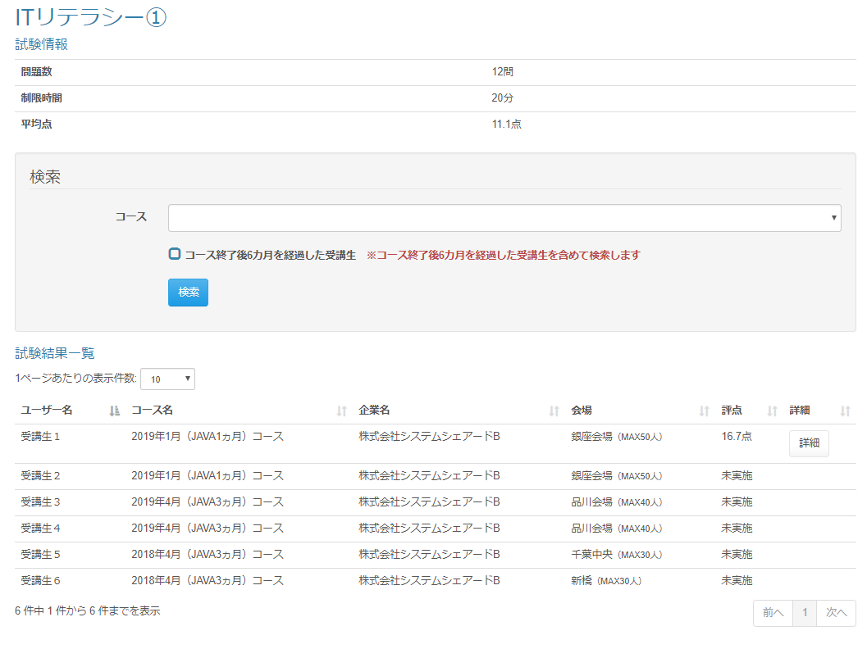

 | 出力仕様
 | No |  | 項目名 |  | データ元 |  |  |  |  |  |  |  | 備考
 |  |  |  |  | テーブル名 |  |  |  | フィールド
 | {試験名(m_exam.exam_name)｝
 | 1 |  | 問題数 |  | m_question |  |  |  | - |  |  |  | 試験IDに紐づく問題数
 | 2 |  | 制限時間 |  | t_exam_result |  |  |  | limit_time
 | 3 |  | 平均点 |  | t_exam_result |  |  |  | score |  |  |  | ( 試験の平均点 / 問題数 ) * 100 で小数点第一位まで表示
 |  |  |  |  | m_question |  |  |  | -
 | 検索条件
 | 1 |  | コース名 |  | m_course |  |  |  | course_name |  |  |  | データリスト（企業に紐づくコースのリスト）
 | 2 |  | コース終了後{pastTime}を経過した受講生 |  | - |  |  |  | - |  |  |  | {pastTime}は設定ファイルから取得

 | 3 |  | ※コース終了後{pastTime}を経過した受講生を含めて検索します |  | - |  |  |  | - |  |  |  | {pastTime}は設定ファイルから取得

 | 試験結果一覧
 | 1 |  | ユーザー名 |  | m_user |  |  |  | user_name
 | 2 |  | コース名 |  | m_course |  |  |  | course_name
 | 3 |  | 企業名 |  | m_company |  |  |  | company_name
 | 4 |  | 会場 |  | m_place |  |  |  | place_name |  |  |  | 会場名 + ( 会場備考 )
 |  |  |  |  | m_place |  |  |  | place_note
 | 5 |  | 評点 |  | t_exam_result |  |  |  | score |  |  |  | (ユーザーIDに紐づく点数 / 問題数 ) * 100で小数点第一位まで表示
 |  |  |  |  | m_question |  |  |  | -
 | 6 |  | 詳細

 | ◆『検索』ボタン押下時

 | 入力仕様
 | No |  | 項目名 | 物理名 |  | コントロール |  | 必須 |  | 桁数 | 最小値 | 最大値 |  | 属性 |  |  | 備考
 | 1 |  | 検索 | - |  | 送信ボタン |  | - |  | - | - | -
 | 2 |  | 試験ID | examId |  | セレクトボックス |  | 〇 |  | - | - | - |  | 半角数字
 | 3 |  | コースID | courseId |  | セレクトボックス |  | - |  | - | - | - |  | 半角数字
 | 4 |  | コース終了後{pastTime}を経過した受講生 | pastStudentFlg |  | チェックボックス |  | - |  | - | - | - |  | 半角数字 |  |  | チェック無（デフォルト）：コースの閉講日から{pastTime}を過ぎた受講生は検索しない チェック有：コースの閉講日から{pastTime}を過ぎた受講生を含めて検索する

 | その他 入力仕様
 |  | なし

 | その他 仕様
 |  | 1. | 該当の試験がコースに紐づいているコースの受講生のみ取得する

 | ◆『詳細』ボタン押下時

